壯中葷食
日期 | 星期 | 主食 | 副食 |  |  | 湯 | 水果/乳品 | 熱量 (大卡) | 全穀 雜糧類 (份) | 豆魚 蛋肉類 (份) | 蔬菜類 (份) | 油脂類 (份) | 水果類 (份) | 乳品類(份) | 鈣含量(毫克)
2019-08-31 | 一 | 白飯 | 蒜泥肉片 | 螞蟻上樹 | 青菜 | 金茸蛋花湯 | 水果 | 874 | 6.5 | 2.6 | 1.7 | 2.7 | 1 |  | 98
2019-09-01 | 二 | 糙米飯 | 咖哩雞 | 客家小炒 | 青菜 | 冬瓜排骨湯 |  | 801 | 5.7 | 3.2 | 1.8 | 2.6 |  |  | 488
2019-09-02 | 三 | 特餐 | 茄汁蛋炒飯 | 翡翠肉片 | 青菜 | 味噌湯 | 水果 | 835 | 5.6 | 2.8 | 1.7 | 2.9 | 1 |  | 185
2019-09-03 | 四 | 白飯 | 海苔魚球 | 京醬肉絲 | 青菜 | 雙色蘿蔔湯 |  | 817 | 6.1 | 2.8 | 1.8 | 3.0 |  |  | 106
2019-09-04 | 五 | 五穀飯 | 香菇麵筋 | 玉米蒸蛋 | 西魯肉 | 檸檬山粉圓 | 優酪乳 | 821 | 5.6 | 2.9 | 1.5 | 2.2 |  | 0.5 | 329
2019-09-07 | 一 | 白飯 | 三寶肉燥 | 黃瓜鮮繪 | 青菜 | 芹香魚丸湯 | 水果 | 833 | 5.5 | 3.1 | 1.7 | 2.5 | 1 |  | 122
2019-09-08 | 二 | 糙米飯 | 彩椒雞丁 | 洋蔥蝦仁炒蛋 | 青菜 | 海結大骨湯 |  | 784 | 5.5 | 3.1 | 1.6 | 2.8 |  |  | 135
2019-09-09 | 三 | 特餐 | 客家粄條 | 香滷豬排 | 青菜 | 玉米濃湯 | 水果 | 813 | 5.7 | 2.5 | 1.8 | 2.7 | 1 |  | 235
2019-09-10 | 四 | 紫米飯 | 柳葉魚 | 蛋酥高麗菜 | 青菜 | 香菇雞湯 |  | 812 | 6.3 | 2.6 | 1.8 | 2.9 |  |  | 293
2019-09-11 | 五 | 白飯 | 蜜汁小豆干 | 紅蘿蔔炒蛋 | 絲瓜麵線 | 綠豆薏仁湯 | 鮮奶 | 916 | 6.7 | 2.8 | 1.8 | 2.6 |  | 0.5 | 745
2019-09-14 | 一 | 白飯 | 芝麻排骨 | 鮮菇花椰菜 | 青菜 | 紫菜蛋花湯 | 水果 | 847 | 6.0 | 2.7 | 1.7 | 2.7 | 1 |  | 108
2019-09-15 | 二 | 糙米飯 | 蒲燒鯛 | 洋芋肉末 | 青菜 | 赤肉湯 |  | 783 | 6.2 | 2.8 | 1.6 | 2.2 |  |  | 93
2019-09-16 | 三 | 特餐 | 蒜味米粉羹 | 海結燒肉 | 青菜 | 豆沙包 | 水果 | 852 | 6.2 | 2.8 | 1.6 | 2.4 | 1 |  | 122
2019-09-17 | 四 | 五穀飯 | 鹽酥雞 | 銀芽干片 | 青菜 | 黃瓜排骨湯 |  | 811 | 5.9 | 2.9 | 1.8 | 3.0 |  |  | 337
2019-09-18 | 五 | 白飯 | 東坡豆腐 | 香菇蒸蛋 | 雲耳高麗菜 | 椰香西米露 | 優酪乳 | 880 | 6.5 | 2.6 | 1.5 | 2.6 |  | 0.5 | 397
2019-09-21 | 一 | 白飯 | 糖醋排骨 | 芹香海根 | 青菜 | 美味鮮菇湯 | 水果 | 797 | 5.5 | 2.6 | 1.6 | 2.6 | 1 |  | 195
2019-09-22 | 二 | 糙米飯 | 三杯雞 | 壽喜燒 | 青菜 | 玉米大骨湯 |  | 772 | 6.0 | 2.5 | 1.7 | 2.7 |  |  | 113
2019-09-23 | 三 | 特餐 | 干丁炸醬麵 | 海鮮排 | 青菜 | 大醬湯 | 水果 | 853 | 5.8 | 2.7 | 1.6 | 3.2 | 1 |  | 315
2019-09-24 | 四 | 紫米飯 | 沙茶肉片 | 菇菇三色蔬 | 青菜 | 蔬菜寬粉湯 |  | 791 | 6.4 | 2.6 | 1.6 | 2.4 |  |  | 98
2019-09-25 | 五 | 白飯 | 蘿蔔燒油腐 | 雙色炒蛋 | 什錦鮮蔬 | 紅豆粉圓湯 | 鮮奶 | 874 | 6.7 | 2.7 | 1.5 | 2.0 |  | 0.5 | 622
2019-09-26 | 六 | 白飯 | 古早味肉燥 | 玉菜干片 | 青菜 | 海芽蛋花湯 | 優酪乳 | 828 | 5.5 | 2.8 | 1.8 | 2.5 |  | 0.5 | 520
2019-09-28 | 一 | 白飯 | 宮保雞丁 | 炸雙味 | 青菜 | 肉骨茶湯 | 水果 | 894 | 6.7 | 2.5 | 1.7 | 3.0 | 1 |  | 103
2019-09-29 | 二 | 糙米飯 | 蒜香蒸魚 | 咖哩魚蛋 | 青菜 | 酸辣湯 |  | 768 | 6.0 | 2.6 | 1.6 | 2.5 |  |  | 128
2019-09-30 | 三 | 特餐 | 什錦鹹粥 | 蔥油雞 | 青菜 | 肉包 | 水果 | 883 | 6.1 | 3.3 | 1.6 | 2.4 | 1 |  | 112
～知識小學堂～ 預防夏季熱傷害
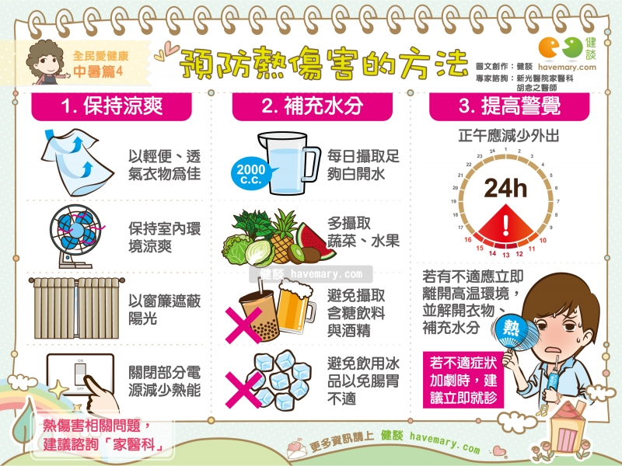
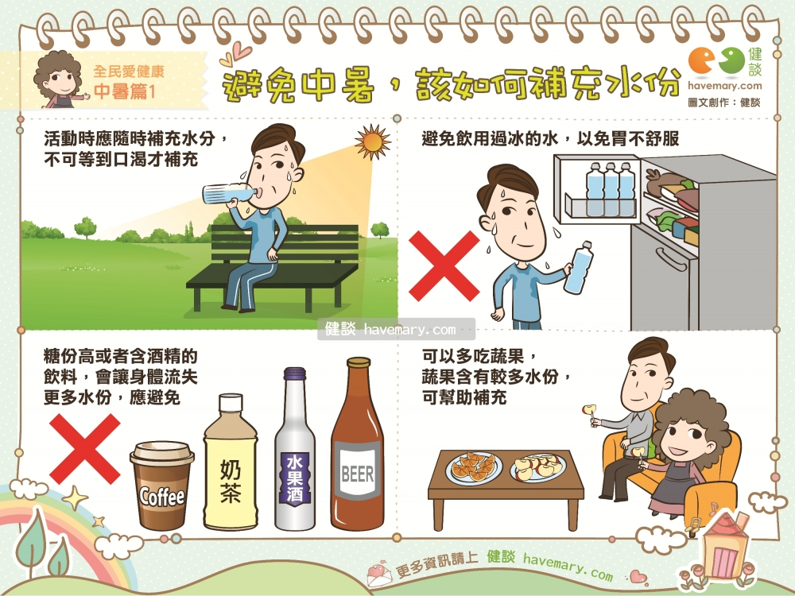
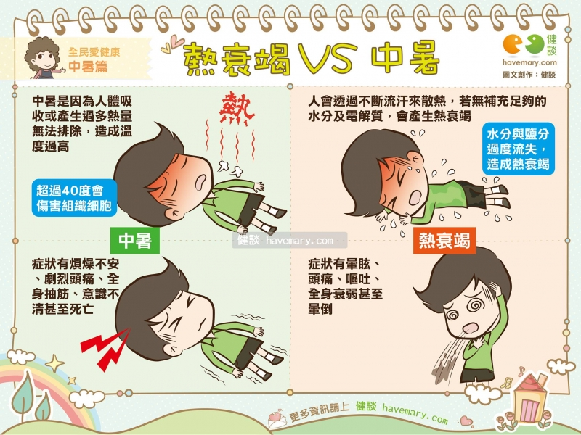

資料來源:健談havemary.com

